セグメントシート
 |  |  |  |  |  |  |  |  |  |  |  |  |  |  |  |  |  |  |  |  |  |  |  | 事業番号 |  |  |  |  |  |  | 0335 |  | - | 02
平成３０年度セグメントシート |  |  |  |  |  |  |  |  |  |  |  |  |  |  |  |  |  |  |  |  |  |  | （ | 日本スポーツ振興センター |  |  |  |  |  |  |  |  |  |  | ）
セグメント名 |  |  |  | スポーツ振興基金事業費 |  |  |  |  |  |  |  |  |  |  |  | 担当部局庁 |  |  |  | スポーツ庁 |  |  |  |  |  |  |  |  | 作成責任者
事業開始年度 |  |  |  | 平成１５年度 |  |  |  |  | 事業終了 （予定）年度 |  |  |  | 終了予定なし |  |  | 担当課室 |  |  |  | 政策課 |  |  |  |  |  |  |  |  | 課長 鈴木 敏之
会計区分 |  |  |  | 一般会計
セグメント単位の 考え方 |  |  |  | -
根拠法令 （具体的な 条項も記載） |  |  |  | 独立行政法人通則法第46条 独立行政法人日本スポーツ振興センター法第15条 |  |  |  |  |  |  |  |  |  |  |  | 関係する計画、 通知等 |  |  |  | スポーツ立国戦略（平成22年8月26日策定） 第2期スポーツ基本計画（平成29年3月24日策定）
主要政策・施策 |  |  |  | - |  |  |  |  |  |  |  |  |  |  |  | 主要経費 |  |  |  | 文教及び科学振興
事業目的 （目指す姿を簡潔に。3行程度以内） |  |  |  | 独立行政法人日本スポーツ振興センター法第３条の目的を達成するため、スポーツ団体が行う次に掲げる活動に対し資金の支給その他の援助を行う。 ・スポーツに関する競技水準の向上を図るため計画的かつ継続的に行う合宿その他の活動 ・国際的又は全国的な規模のスポーツの競技会、研究集会又は講習会の開催
事業概要 （5行程度以内。別添可） |  |  |  | スポーツ振興基金の運用収入等を財源とした、スポーツ団体、選手・指導者等が行う各種スポーツ活動に対する助成に係る業務を行う。
実施方法 |  |  |  | 交付
予算額・ 執行額 （単位:百万円） |  |  |  |  |  |  |  |  |  |  | 27年度 |  |  | 28年度 |  |  |  |  | 29年度 |  |  |  |  |  | 30年度 |  |  |  |  | 31年度要求
 |  |  |  | 経常収益 | 予算額：運営費交付金 |  |  |  |  |  | 536 |  |  | 532 |  |  |  |  | 518 |  |  |  |  |  | - |  |  |  |  | -
 |  |  |  |  | 執行額 | 運営費交付金 |  |  |  |  | 184 |  |  | 341 |  |  |  |  | 317
 |  |  |  |  |  | 補助金等 |  |  |  |  | - |  |  | - |  |  |  |  | -
 |  |  |  |  |  | その他 |  |  |  |  | 596 |  |  | 2,209 |  |  |  |  | 611
 |  |  |  |  |  | 計 |  |  |  |  | 780 |  |  | 2,550 |  |  |  |  | 928
 |  |  |  |  | 運営費交付金収益の割合 |  |  |  |  |  | 23.6% |  |  | 13.4% |  |  |  |  | 34.2%
 |  |  |  |  | 運営費交付金収益化基準 |  |  |  |  |  | 費用進行基準 |  |  | 業務達成基準 |  |  |  |  | 業務達成基準 |  |  |  |  |  | 業務達成基準
 |  |  |  | 経常費用 | 予算額 |  |  |  |  |  | 1,168 |  |  | 1,145 |  |  |  |  | 1,193 |  |  |  |  |  | - |  |  |  |  | -
 |  |  |  |  | 執行額 |  |  |  |  |  | 788 |  |  | 889 |  |  |  |  | 1,227
 |  |  |  |  | 執行率 |  |  |  |  |  | 67% |  |  | 78% |  |  |  |  | 103%
平成30・31年度予算内訳 （単位：百万円） |  | 歳出予算目 |  |  |  |  |  | 30年度当初予算 |  |  |  | 31年度要求 |  |  | 主な増減理由
 |  | 独立行政法人日本スポーツ振興センター一般勘定運営費交付金 |  |  |  |  |  | - |  |  |  | -

 |  | 計 |  |  |  |  |  | - |  |  |  | -
成果目標及び 成果実績 （アウトカム） |  |  |  | 定量的な成果目標 |  |  |  |  |  |  | 成果指標 |  |  |  |  |  | 単位 |  |  | 27年度 |  |  | 28年度 |  |  |  | 29年度 |  | 中間目標 |  |  | 目標最終年度
 |  |  |  |  |  |  |  |  |  |  |  |  |  |  |  |  |  |  |  |  |  |  |  |  |  |  |  |  | - |  | 年度 | 32 |  | 年度
 |  |  |  | 平成32年度夏季オリンピック競技大会において、過去最高の金メダル獲得数を目指す。 |  |  |  |  |  |  | 金メダル獲得数 |  |  |  |  | 成果実績 | 個 |  |  | - |  |  | - |  |  |  | -
 |  |  |  |  |  |  |  |  |  |  |  |  |  |  |  | 目標値 | 個 |  |  | - |  |  | - |  |  |  | - |  | - |  |  | 17
 |  |  |  |  |  |  |  |  |  |  |  |  |  |  |  | 達成度 | ％ |  |  | - |  |  | - |  |  |  | -
根拠として用いた 統計・データ名 （出典） |  |  |  | 目標値の出典は「スポーツ基本計画」平成29年3月24日 文部科学省 p.26）

成果目標及び 成果実績 （アウトカム） |  |  |  | 定量的な成果目標 |  |  |  |  |  |  | 成果指標 |  |  |  |  |  | 単位 |  |  | 27年度 |  |  | 28年度 |  |  |  | 29年度 |  | 中間目標 |  |  | 目標最終年度
 |  |  |  |  |  |  |  |  |  |  |  |  |  |  |  |  |  |  |  |  |  |  |  |  |  |  |  |  | - |  | 年度 | - |  | 年度
 |  |  |  | 平成29年度冬季オリンピック競技大会において、過去最高の金メダル獲得数を目指す。 |  |  |  |  |  |  | 金メダル獲得数 |  |  |  |  | 成果実績 | 個 |  |  | - |  |  | - |  |  |  | 4
 |  |  |  |  |  |  |  |  |  |  |  |  |  |  |  | 目標値 | 個 |  |  | - |  |  | - |  |  |  | 6 |  | - |  |  | -
 |  |  |  |  |  |  |  |  |  |  |  |  |  |  |  | 達成度 | ％ |  |  | - |  |  | - |  |  |  | 67
根拠として用いた 統計・データ名 （出典） |  |  |  | 目標値の出典は「スポーツ基本計画」平成29年3月24日 文部科学省 p.26）

成果目標及び 成果実績 （アウトカム） |  |  |  | 定量的な成果目標 |  |  |  |  |  |  | 成果指標 |  |  |  |  |  | 単位 |  |  | 27年度 |  |  | 28年度 |  |  |  | 29年度 |  | 中間目標 |  |  | 目標最終年度
 |  |  |  |  |  |  |  |  |  |  |  |  |  |  |  |  |  |  |  |  |  |  |  |  |  |  |  |  | - |  | 年度 | 32 |  | 年度
 |  |  |  | 平成32年度夏季パランピック競技大会において、過去最高の金メダル獲得数を目指す。 |  |  |  |  |  |  | 金メダル獲得数 |  |  |  |  | 成果実績 | 個 |  |  | - |  |  | 0 |  |  |  | -
 |  |  |  |  |  |  |  |  |  |  |  |  |  |  |  | 目標値 | 個 |  |  | - |  |  | 18 |  |  |  | - |  | - |  |  | 18
 |  |  |  |  |  |  |  |  |  |  |  |  |  |  |  | 達成度 | ％ |  |  | - |  |  | 0 |  |  |  | -
根拠として用いた 統計・データ名 （出典） |  |  |  | 目標値の出典は「スポーツ基本計画」平成29年3月24日 文部科学省 p.26）

成果目標及び 成果実績 （アウトカム） |  |  |  | 定量的な成果目標 |  |  |  |  |  |  | 成果指標 |  |  |  |  |  | 単位 |  |  | 27年度 |  |  | 28年度 |  |  |  | 29年度 |  | 中間目標 |  |  | 目標最終年度
 |  |  |  |  |  |  |  |  |  |  |  |  |  |  |  |  |  |  |  |  |  |  |  |  |  |  |  |  | - |  | 年度 | - |  | 年度
 |  |  |  | 平成29年度冬季パラリンピック競技大会において、過去最高の金メダル獲得数を目指す。 |  |  |  |  |  |  | 金メダル獲得数 |  |  |  |  | 成果実績 | 個 |  |  | - |  |  | - |  |  |  | 3
 |  |  |  |  |  |  |  |  |  |  |  |  |  |  |  | 目標値 | 個 |  |  | - |  |  | - |  |  |  | 13 |  | - |  |  | -
 |  |  |  |  |  |  |  |  |  |  |  |  |  |  |  | 達成度 | ％ |  |  | - |  |  | - |  |  |  | 23
根拠として用いた 統計・データ名 （出典） |  |  |  | 目標値の出典は「スポーツ基本計画」平成29年3月24日 文部科学省 p.26）

成果目標及び 成果実績 （アウトカム） |  |  |  | 定量的な成果目標 |  |  |  |  |  |  | 成果指標 |  |  |  |  |  | 単位 |  |  | 27年度 |  |  | 28年度 |  |  |  | 29年度 |  | 中間目標 |  |  | 目標最終年度
 |  |  |  |  |  |  |  |  |  |  |  |  |  |  |  |  |  |  |  |  |  |  |  |  |  |  |  |  | - |  | 年度 | 32 |  | 年度
 |  |  |  | 平成32年度夏季オリンピック競技大会で前回を上回る入賞数を目指す。 |  |  |  |  |  |  | 入賞数 |  |  |  |  | 成果実績 | 入賞数 |  |  | - |  |  | 88 |  |  |  | -
 |  |  |  |  |  |  |  |  |  |  |  |  |  |  |  | 目標値 | 入賞数 |  |  | - |  |  | 81 |  |  |  | - |  | - |  |  | 89
 |  |  |  |  |  |  |  |  |  |  |  |  |  |  |  | 達成度 | ％ |  |  | - |  |  | 109 |  |  |  | -
根拠として用いた 統計・データ名 （出典） |  |  |  | 夏季オリンピック競技大会における日本人選手の入賞数

活動指標及び 活動実績 （アウトプット） |  |  |  | 活動指標 |  |  |  |  |  |  |  |  |  |  |  |  | 単位 |  |  | 27年度 |  |  | 28年度 |  |  |  | 29年度 |  | 30年度 活動見込 |  |  | 31年度 活動見込
 |  |  |  | スポーツ振興基金事業において助成した件数 |  |  |  |  |  |  |  |  |  |  |  | 活動実績 | 件 |  |  | 473 |  |  | 605 |  |  |  | 638 |  | - |  |  | -
 |  |  |  |  |  |  |  |  |  |  |  |  |  |  |  | 当初見込み | 件 |  |  | - |  |  | - |  |  |  | - |  | 748 |  |  | -
単位当たり コスト |  |  |  | 算出根拠 |  |  |  |  |  |  |  |  |  |  |  |  | 単位 |  |  | 27年度 |  |  | 28年度 |  |  |  | 29年度 |  | 30年度活動見込
 |  |  |  | スポーツ振興基金事業助成額／助成件数 |  |  |  |  |  |  |  |  |  |  |  | 単位当たり コスト | 千円 |  |  | 1,980 |  |  | 1,986 |  |  |  | 2,104 |  | 2,872
 |  |  |  |  |  |  |  |  |  |  |  |  |  |  |  | 計算式 | 千円/人 |  |  | 936,321/473 |  |  | 1,201,421/605 |  |  |  | 1,342,105/638 |  | 2,148,270/748
独法等所管部局による点検・改善
 |  | 項 目 |  |  |  |  |  |  |  |  |  |  |  |  |  |  |  |  | 評 価 |  | 評価に関する説明
国費投入の必要性 |  | 事業の目的は国民や社会のニーズを的確に反映しているか。 |  |  |  |  |  |  |  |  |  |  |  |  |  |  |  |  | ○ |  | スポーツ振興基金は、我が国のスポーツの国際競技力の向上と、スポーツの裾野の拡大を図るため、政府出資金と民間からの寄付金による運用益等により、スポーツ団体、選手・指導者等が行う各種スポーツ活動に対して助成を行っており、社会のニーズは高いものと認められる。
 |  | 地方自治体、民間等に委ねることができない事業なのか。 |  |  |  |  |  |  |  |  |  |  |  |  |  |  |  |  | ○ |  | 独立行政法人通則法において、国民生活及び社会経済の安定等の公共上の見知から確実に実施されることが必要な事務及び事業であって、国が自ら主体となって直接に実施する必要のないもののうち、民間の主体に委ねた場合には必ずしも実施されないおそれがあるものを効果的かつ効率的に行わせるため、独立行政法人日本スポーツ振興センター法に基づき実施するものである。
 |  | 政策目的の達成手段として必要かつ適切な事業か。政策体系の中で優先度の高い事業か。 |  |  |  |  |  |  |  |  |  |  |  |  |  |  |  |  | ○ |  | 独立行政法人日本スポーツ振興センター法において、「スポーツ振興及び児童生徒等の健康の保持増進を図るため、その設置するスポーツ施設の適切かつ効率的な運営、スポーツの振興のために必要な援助、学校管理下における児童生徒等の災害に関する必要な給付その他スポーツ及び児童生徒等の健康の保持増進に関する調査研究並びに資料の収集及び提供等を行い、もって国民の心身の健全な発達に寄与すること」を目的とする事業を行っており、政策目的の達成のため必要な事業である。
事業の効率性 |  | 競争性が確保されているなど支出先の選定は妥当か。 |  |  |  |  |  |  |  |  |  |  |  |  |  |  |  |  | - |  | -
 |  |  | 一般競争契約、指名競争契約又は随意契約（企画競争）による支出のうち、一者応札又は一者応募となったものはないか。 |  |  |  |  |  |  |  |  |  |  |  |  |  |  |  | 無
 |  |  | 競争性のない随意契約となったものはないか。 |  |  |  |  |  |  |  |  |  |  |  |  |  |  |  | 無
 |  | 受益者との負担関係は妥当であるか。 |  |  |  |  |  |  |  |  |  |  |  |  |  |  |  |  | ○ |  | 本事業は、独法が国から指示された中期目標の達成に向けて策定した中期計画を実施するために、独法に対し交付するものであり、負担関係は妥当である。
 |  | 単位当たりコスト等の水準は妥当か。 |  |  |  |  |  |  |  |  |  |  |  |  |  |  |  |  | ○ |  | スポーツ振興基金交付要綱等において、事業に直接必要な経費のみを対象経費とするなど、単位あたりコスト等の水準は妥当である。
 |  | 資金の流れの中間段階での支出は合理的なものとなっているか。 |  |  |  |  |  |  |  |  |  |  |  |  |  |  |  |  | - |  | -
 |  | 費目・使途が事業目的に即し真に必要なものに限定されているか。 |  |  |  |  |  |  |  |  |  |  |  |  |  |  |  |  | ○ |  | 助成事業費以外は、運営・管理に必要な人件費及び一般管理費であり、費目・使途は必要なものに限定されている。
 |  | その他コスト削減や効率化に向けた工夫は行われているか。 |  |  |  |  |  |  |  |  |  |  |  |  |  |  |  |  | - |  | -
事業の有効性 |  | 成果実績は成果目標に見合ったものとなっているか。 |  |  |  |  |  |  |  |  |  |  |  |  |  |  |  |  | - |  | -
 |  | 事業実施に当たって他の手段・方法等が考えられる場合、それと比較してより効果的あるいは低コストで実施できているか。 |  |  |  |  |  |  |  |  |  |  |  |  |  |  |  |  | - |  | -
 |  | 活動実績は見込みに見合ったものであるか。 |  |  |  |  |  |  |  |  |  |  |  |  |  |  |  |  | ○ |  | 助成金の交付を希望する団体等からの申請に基づいており、見込みの件数を事前に把握することは困難である。なお、団体等から提出される申請書に基づき、第三者の有識者で構成される審査委員会の審査を経て、助成金交付先を決定しており、活動実績は適切であると認められる。
 |  | 整備された施設や成果物は十分に活用されているか。 |  |  |  |  |  |  |  |  |  |  |  |  |  |  |  |  | - |  | -
関連事業 |  | 関連する事業がある場合、他部局・他府省等と適切な役割分担を行っているか。（役割分担の具体的な内容を各事業の右に記載） |  |  |  |  |  |  |  |  |  |  |  |  |  |  |  |  |  |  | -
 |  | 所管府省名 |  | 事業番号 |  |  |  |  |  | 事業名

点検・改善結果 |  | 点検結果 |  | 本事業の実施に当たっては、スポーツ振興基金助成交付要綱党に基づき、各団体から提出のあった交付申請書等を審査して交付決定等を行っている。また、額の確定時においてあ、各団体から提出のあった実績報告書等について、事業内容や経費内容を確認している。
 |  | 改善の 方向性 |  | 引き続き、交付申請書党の審査・確認を適切に行い、効果的・効率的な助成に努めていく。
備考
資金の流れ （資金の受け取り先が何を行っているかについて補足する） （単位：百万円） |  |  |  | ※平成29年度実績を記入。執行実績がない新規事業、新規要求事業については現時点で予定やイメージを記入。
 |  |  |  | なお、金額は単位未満四捨五入して記載していることから、合計が一致しない場合がある。

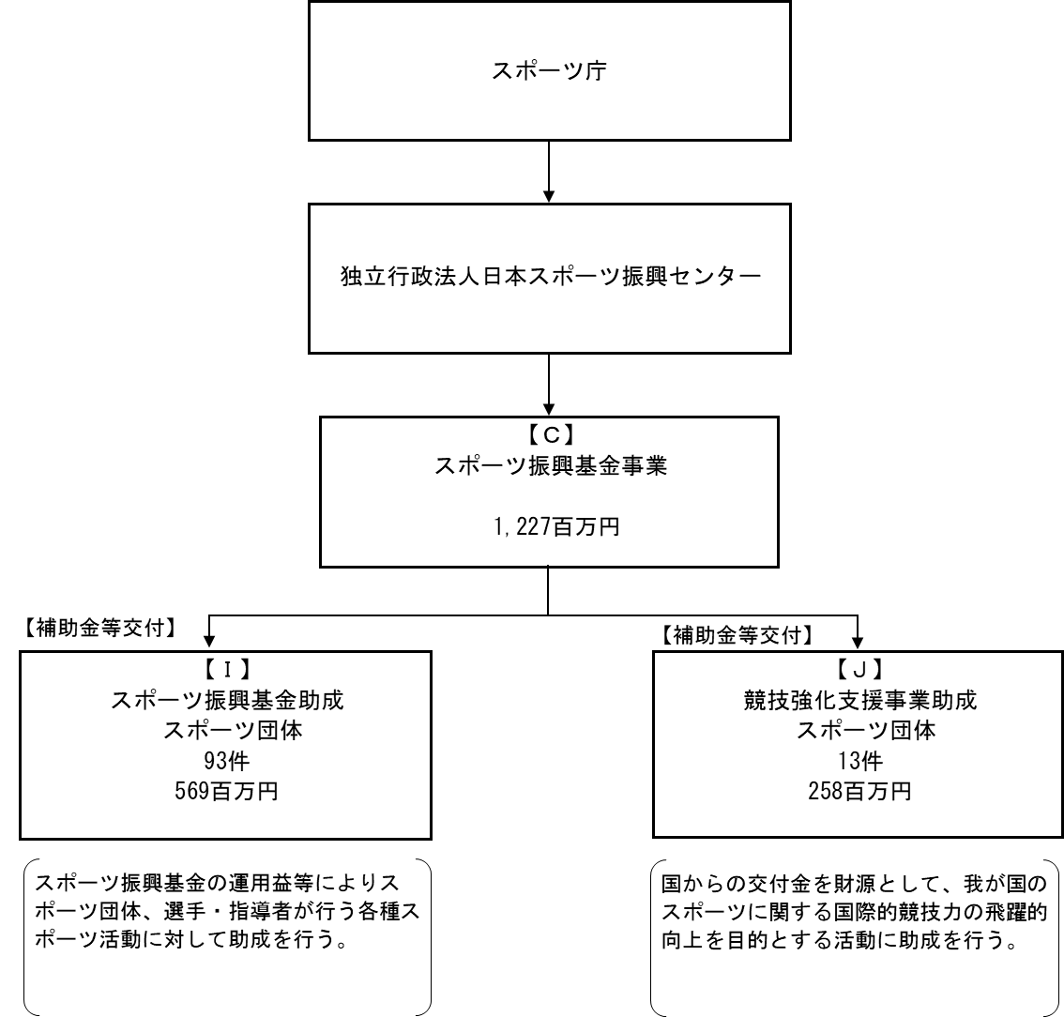

【運営費交付金交付】

【補助金等交付】

費目・使途 （「資金の流れ」においてブロックごとに最大の金額が支出されている者について記載する。費目と使途の双方で実情が分かるように記載） |  |  |  | C. 文部科学省 |  |  |  |  |  |  |  |  |  |  |  |  |  | Ｉ. 公益財団法人日本体育協会
 |  |  |  | 費 目 |  |  |  | 使 途 |  |  |  |  |  |  |  | 金 額 (百万円） |  | 費 目 |  |  |  | 使 途 |  |  |  |  |  |  |  |  |  | 金 額 (百万円）
 |  |  |  | 国庫納付金 |  |  |  | 不要財産の譲渡により生じた簿価超過額の国庫納付 |  |  |  |  |  |  |  | 331 |  | 助成事業費 |  |  |  | 第15回全国スポーツ少年団バレーボール交流大会 |  |  |  |  |  |  |  |  |  | 19
 |  |  |  | 計 |  |  |  |  |  |  |  |  |  |  |  | 331 |  | 計 |  |  |  |  |  |  |  |  |  |  |  |  |  | 19
 |  |  |  | Ｊ. 一般社団法人日本トップリーグ連携機構
 |  |  |  | 費 目 |  |  |  | 使 途 |  |  |  |  |  |  |  | 金 額 (百万円） |  | 費 目 |  |  |  | 使 途 |  |  |  |  |  |  |  |  |  | 金 額 (百万円）
 |  |  |  | 助成事業費 |  |  |  | トップリーグ支援 |  |  |  |  |  |  |  | 27
 |  |  |  | 計 |  |  |  |  |  |  |  |  |  |  |  | 27 |  | 計 |  |  |  |  |  |  |  |  |  |  |  |  |  | 0

費目・使途欄についてさらに記載が必要な場合はチェックの上【別紙２】に記載 |  |  |  |  |  |  |  |  |  |  |  |  |  |  |  |  |  |  |  |  |  |  |  |  |  | チェック

 | 支出先上位１０者リスト
 | C. スポーツ振興基金事業
 |  | 支 出 先 |  |  |  |  | 法 人 番 号 |  |  |  | 業 務 概 要 |  |  |  |  | 支 出 額 （百万円） |  | 契約方式等 |  |  |  | 入札者数 （応募者数） |  |  |  | 落札率 |  | 一者応札・一者応募又は 競争性のない随意契約となっ た理由及び改善策 （支出額10億円以上）
1 |  | 文部科学省 |  |  |  |  | 7000012060001 |  |  |  | 独立行政法人通則法第46条の2第3項に基づく不要財産の譲渡により生じた簿価超過額の国庫納付 |  |  |  |  | 331 |  | その他 |  |  |  | - |  |  |  | - |  | -
2 |  | 公益財団法人日本体育協会 |  |  |  |  | 6011005003361 |  |  |  | 第15回全国スポーツ少年団バレーボール交流大会 |  |  |  |  | 19 |  | 補助金等交付 |  |  |  | - |  |  |  | - |  | -
3 |  | 公益財団法人日本体育協会 |  |  |  |  | 6011005003361 |  |  |  | 第39回全国スポーツ少年団軟式野球交流大会 |  |  |  |  | 10 |  | 補助金等交付 |  |  |  | - |  |  |  | - |  | -
4 |  | 公益財団法人日本体育協会 |  |  |  |  | 6011005003361 |  |  |  | 第40回全国スポーツ少年団剣道交流大会 |  |  |  |  | 8 |  | 補助金等交付 |  |  |  | - |  |  |  | - |  | -
5 |  | 公益財団法人日本体育協会 |  |  |  |  | 6011005003361 |  |  |  | 第55回全国スポーツ少年大会 |  |  |  |  | 7 |  | 補助金等交付 |  |  |  | - |  |  |  | - |  | -
6 |  | 一般社団法人日本トップリーグ連携機構 |  |  |  |  | 1011005003473 |  |  |  | トップリーグ支援 |  |  |  |  | 27 |  | 補助金等交付 |  |  |  | - |  |  |  | - |  | -
7 |  | 公益財団法人日本バスケットボール協会 |  |  |  |  | 3011005003785 |  |  |  | 男子日本代表国際強化試合（国際親善試合） |  |  |  |  | 8 |  | 補助金等交付 |  |  |  | - |  |  |  | - |  | -
8 |  | 公益財団法人日本バスケットボール協会 |  |  |  |  | 3011005003785 |  |  |  | 『2017東アジアバスケットボール選手権大会』開催 |  |  |  |  | 8 |  | 補助金等交付 |  |  |  | - |  |  |  | - |  | -
9 |  | 公益財団法人日本バスケットボール協会 |  |  |  |  | 3011005003785 |  |  |  | 女子日本代表国際強化試合（国際親善試合） |  |  |  |  | 8 |  | 補助金等交付 |  |  |  | - |  |  |  | - |  | -
10 |  | 公益財団法人日本セーリング連盟 |  |  |  |  | 4011005003776 |  |  |  | 470級ジュニア世界選手権大会 |  |  |  |  | 6 |  | 補助金等交付 |  |  |  | - |  |  |  | - |  | -
11 |  | 公益財団法人日本セーリング連盟 |  |  |  |  | 4011005003776 |  |  |  | RS:X級世界選手権大会 |  |  |  |  | 6 |  | 補助金等交付 |  |  |  | - |  |  |  | - |  | -
...

